画像
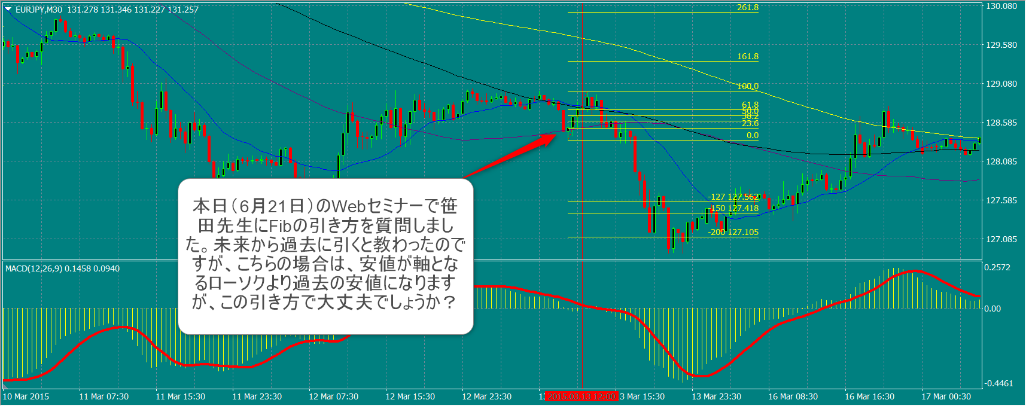
No. | エントリー | エントリー | 決済(利確:1.27~2, 損切:-1,引分:0)
 | 日付 | 買い1／売り2 | 1.27 | 1.5 | 2
当初
1 | 2015-01-12 | 2 | 1.27 | 1.5 | 2
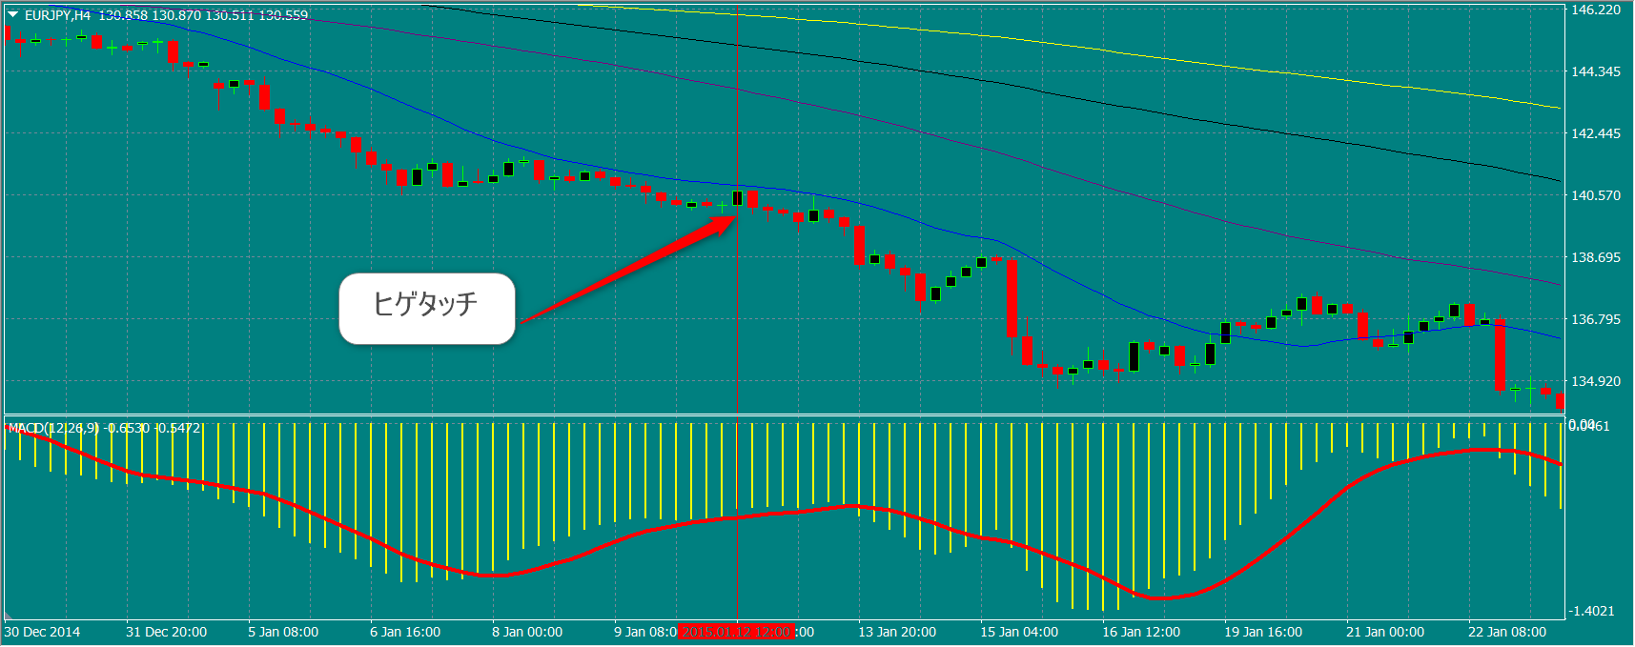

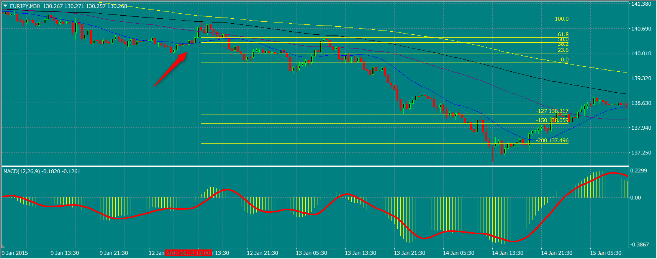

No. | エントリー | エントリー | 決済(利確:1.27~2, 損切:-1,引分:0)
 | 日付 | 買い1／売り2 | 1.27 | 1.5 | 2
2 | 2015-01-22 | 2 | 1.27 | 1.5 | -1

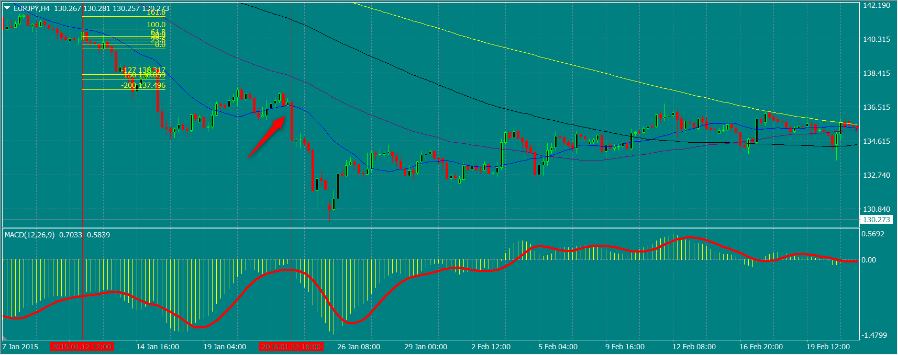

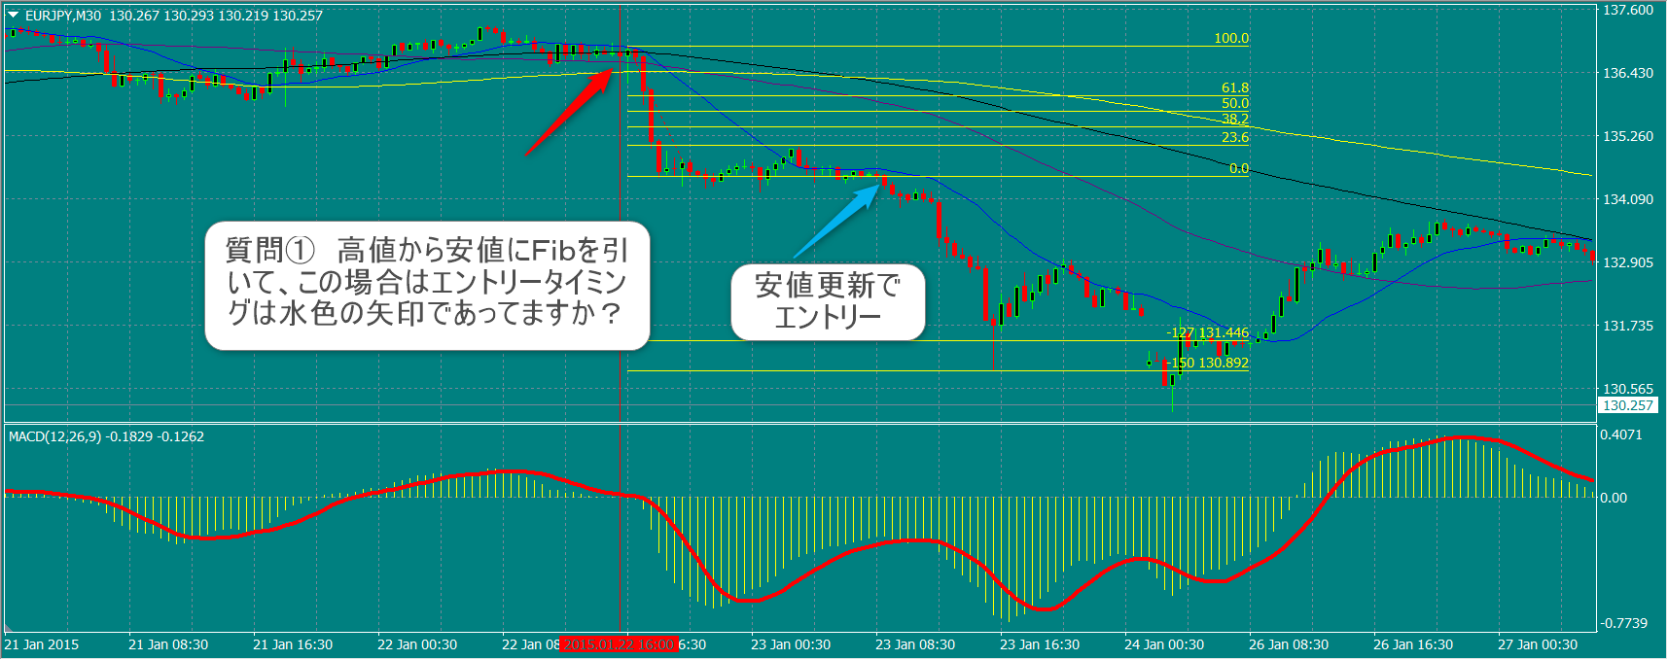

No. | エントリー | エントリー | 決済(利確:1.27~2, 損切:-1,引分:0)
 | 日付 | 買い1／売り2 | 1.27 | 1.5 | 2
3 | 2015-03-15 | 2 | 1.27 | 1.5 | 2

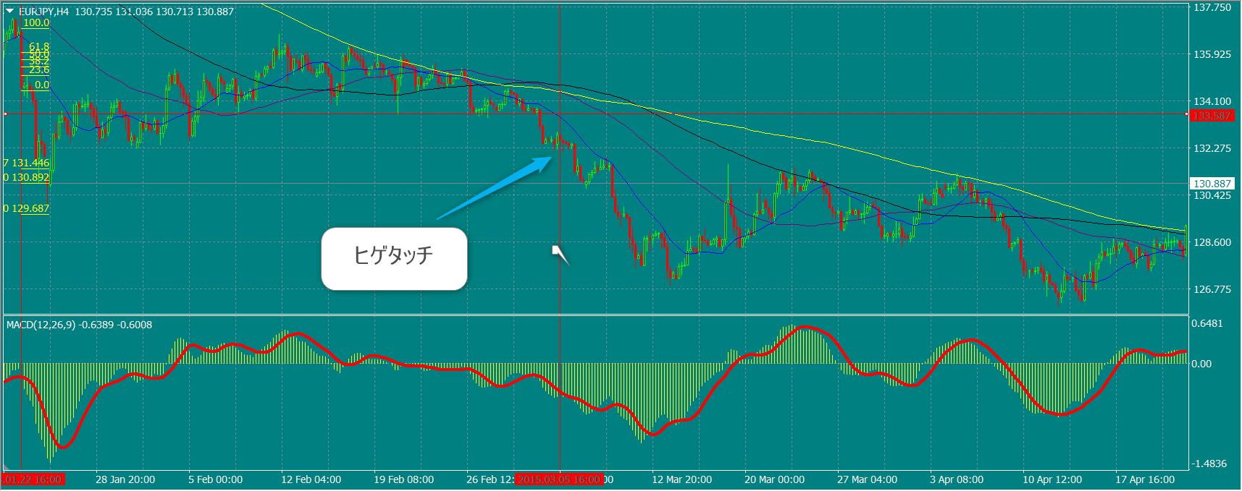

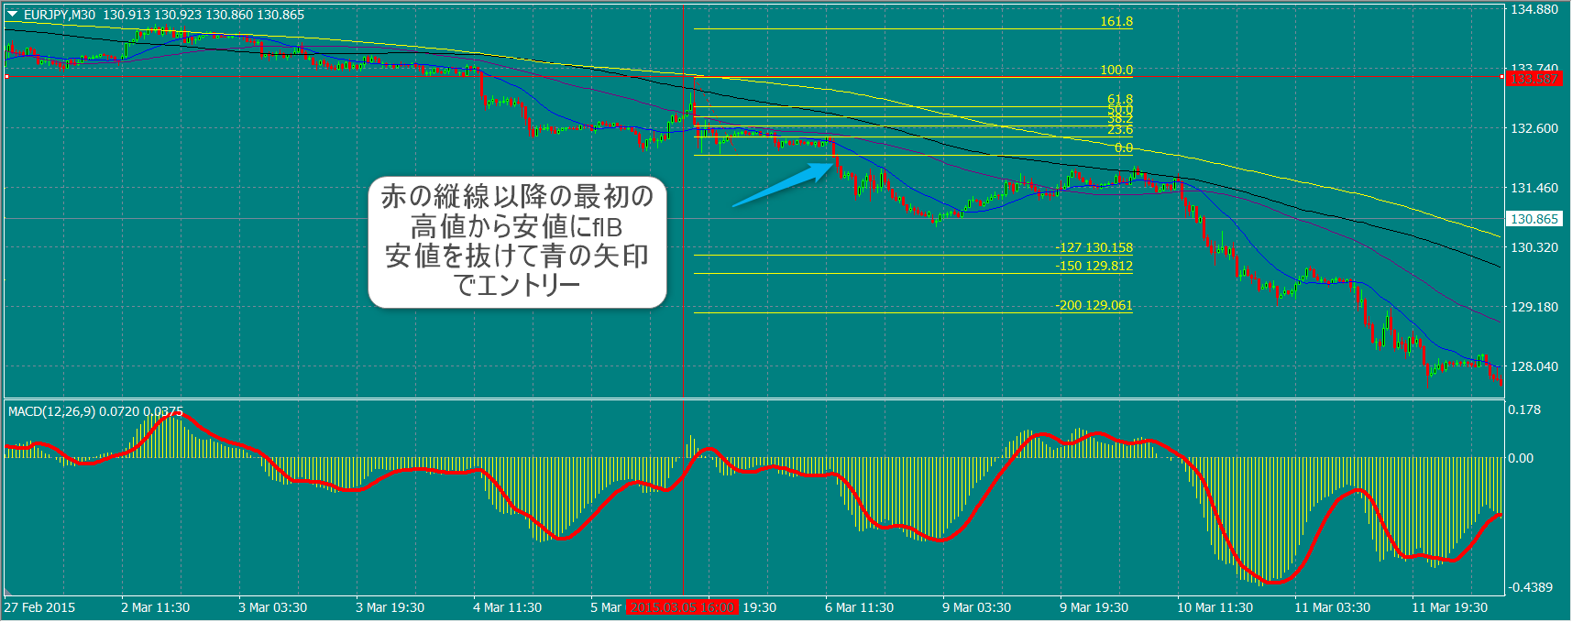

No. | エントリー | エントリー | 決済(利確:1.27~2, 損切:-1,引分:0)
 | 日付 | 買い1／売り2 | 1.27 | 1.5 | 2
4 | 2015-03-10 | 2 | 1.27 | 1.5 | 2
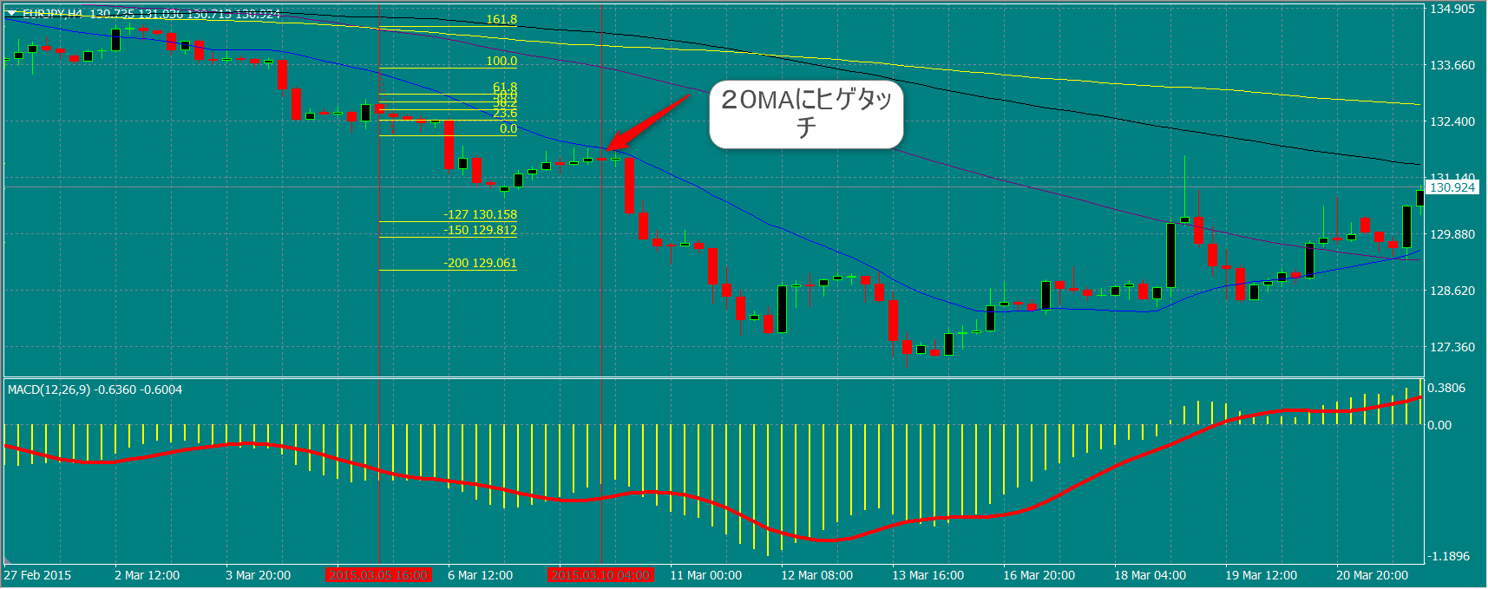

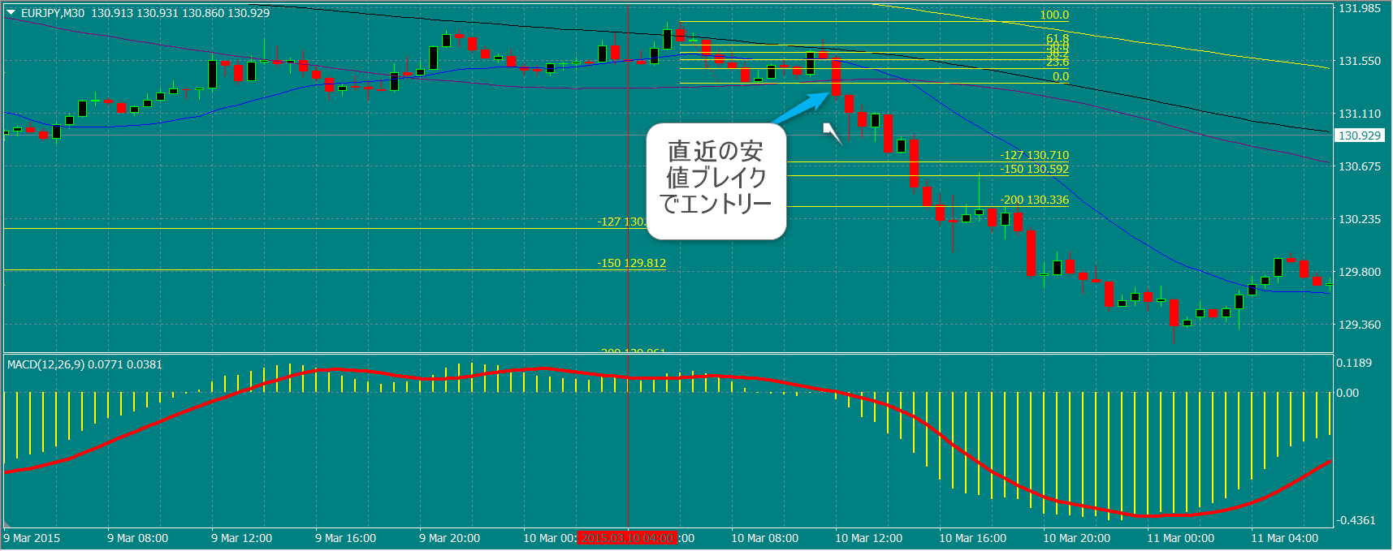

5 | 2015-03-10 | 2 | ? | ? | ?
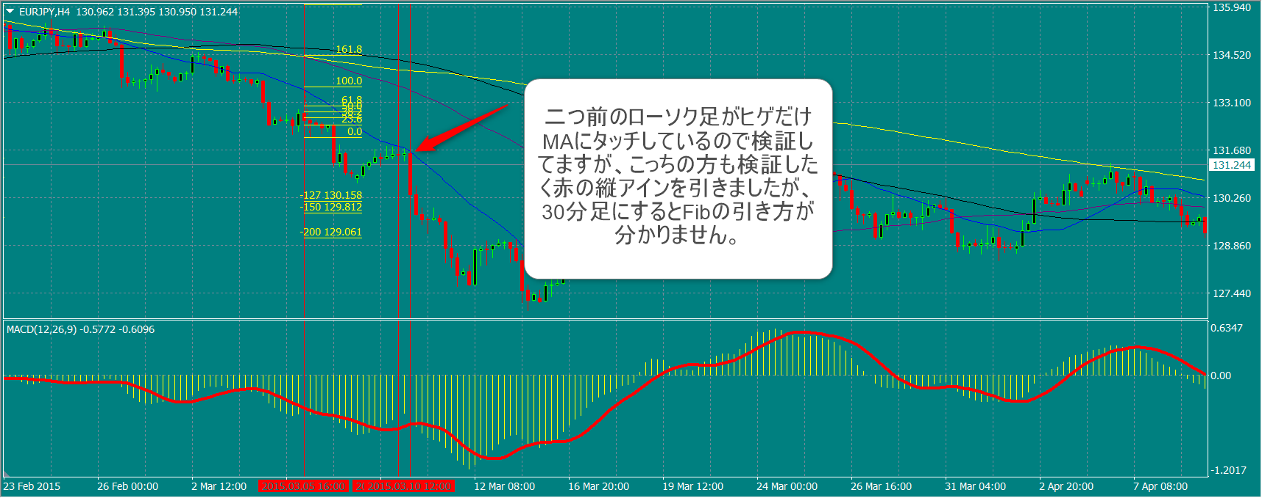

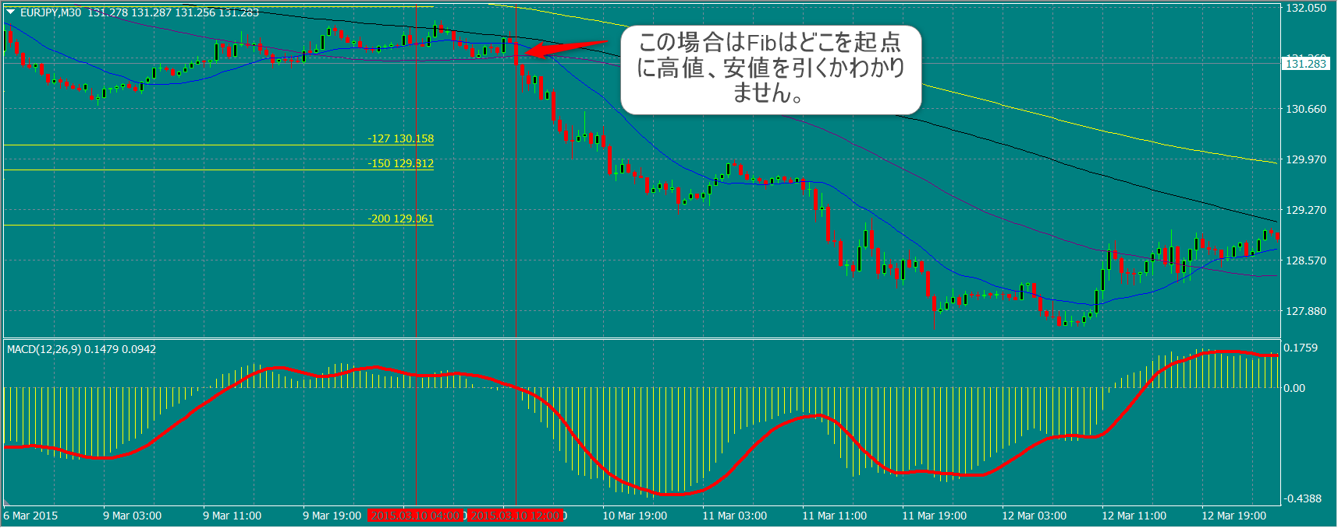

6 | 2015-03-13 | 2 | 1.27 | 1.5 | 2
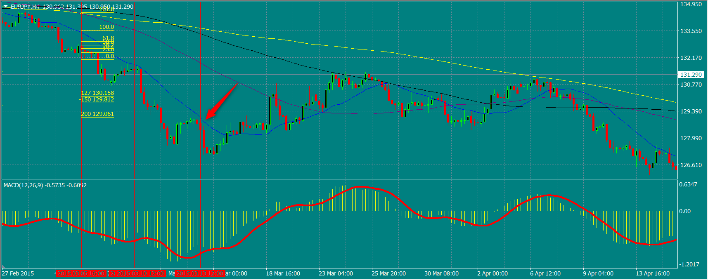

No. | エントリー | エントリー | 決済(利確:1.27~2, 損切:-1,引分:0)
 | 日付 | 買い1／売り2 | 1.27 | 1.5 | 2
5 | 2015-03-10 | 2 | ? | ? | ?

